Página1
ALGORITHM | TIME COMPLEXITY |  |  | COMPLEXITY CHART |  |  | CONCEITOS IMPORTANTES:
 | Best | Medium | Worst |  | Vantagens | Desvantagens | Estabilidade: | Um algoritmo de ordenação diz-se estável se preserva a ordem de registros de chaves iguais. Isto é, se tais registros aparecem na sequência ordenada na mesma ordem em que estão na sequência inicial.
BUBBLE SORT | O(n) | O(n^2) | O(n^2) | Horrible | - Simples de implementar | - Gasta muito tempo para classificar | Heap: | [IMAGEM 2]Árvore binária quase completa que: É completa até o penúltimo nível; No último nível, as folhas estão mais a esquerda possível; O valor de um nó maior do que os valores dos nós filhos na sua sub-árvore;

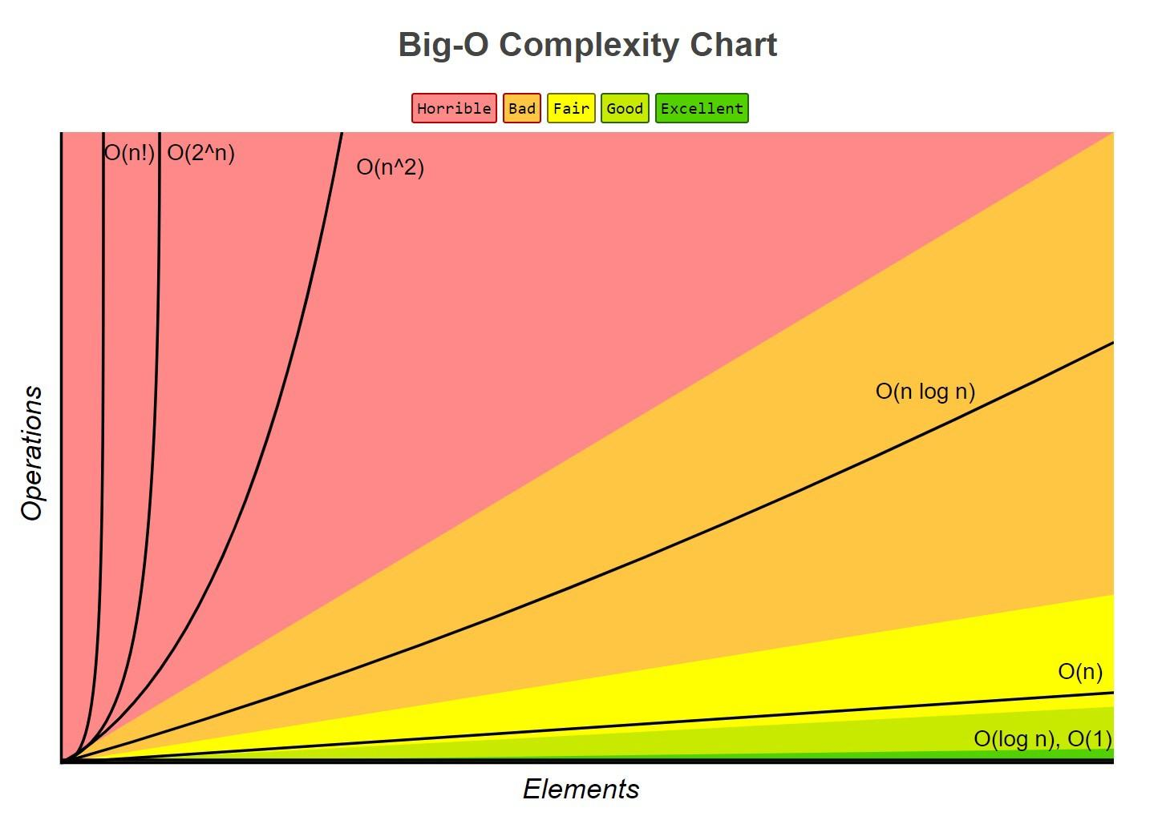
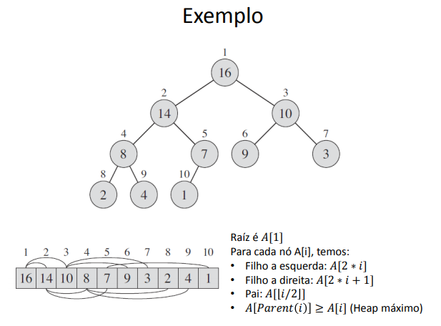
SELECTION SORT | O(n^2) | O(n^2) | O(n^2) | Horrible | - Custo linear para número de movimento de registros | - O fato de estar ordenado não ajuda em nada, pois o custo continua sendo quadrático
About: |  |  |  |  | - Simples | - Não é estável
– Selecione o menor item do vetor. – Troque-o com o item da primeira posição do vetor. – Repita essas duas operações com os n − 1 itens restantes, depois com os n − 2 itens, até que reste apenas um elemento.

INSERTION SORT | O(n) | O(n^2) | O(n^2) | Horrible | - É estável | - Alto custo de movimentação de elementos no vetor.
About: |  |  | Acontece quando os elementos estão em ordem decrescente |  | - É o método a ser utilizado quando o arquivo está "quase" ordenado
- Método preferido dos jogadores de cartas
– Em cada passo a partir de i=2 faça: ∗ Selecione o i-ésimo item da seqüência fonte. ∗ Coloque-o no lugar apropriado na seqüência destino de acordo com o critério de ordenação. PS: – Utilizar um registro sentinela na posição zero do vetor.
SHELL SORT | O(nLog(n)) | O(nLog(n)^2) | O(nLog(n)^2) | Horrible | - Ótima opção para arquivos de tamanho moderado | - Não é estável
About: |  |  |  |  | - Implementação simples | - Tempo de execução do algoritmo é sensível à ordem inicial do arquivo
• Os itens separados de h posições são rearranjados. • Todo h-ésimo item leva a uma seqüência ordenada. • Tal seqüência é dita estar h-ordenada.
A implementação do Shellsort não utiliza registros sentinelas.
MERGE SORT | O(nLog(n)) | O(nLog(n)) | O(nLog(n)) | Bad | - É estável | - Utiliza funções recursivas
About: |  |  |  |  | - O procedimento merge é executado a O(n) | - Gasto extra de memória. O algoritmo cria uma cópia do vetor para cada nível da chamada recursiva, totalizando um uso adicional de memória igual a {\displaystyle O(n\log n)} {\displaystyle O(n\log n)}
- Método dividir e conquistar
- Divide o código em n/2 (Divide). Classifica as duas subsequências recursivamente usando ordenação por intercalação (Conquista). Faz a intercalação das 2 sequências ordenadas (Combina).
QUICK SORT | O(nLog(n)) | O(nLog(n)) | O(n^2) | Bad |  | - Não é estável
About:
- Método dividir e conquistar
- Particiona uma sequência 𝐴[𝑝. . 𝑟] nas subsequências 𝐴 [𝑝. . 𝑞] − 1 e 𝐴[𝑞 + 1. . 𝑟] tais que cada elemento de 𝐴[𝑝. . 𝑞 − 1] seja menor que oselementos de 𝐴[𝑞 + 1. . 𝑟] (Divide). Ordena recursivamente os dois subarranjos 𝐴[𝑝. . 𝑞 − 1] e 𝐴[𝑞 + 1. . 𝑟] por quicksort. (Conquista). Nada a ser feito: o arranjo 𝐴[𝑝. . 𝑟] já está ordenado. (Combina).
HEAP SORT | O(nLog(n)) | O(nLog(n)) | O(nLog(n)) | Bad |  | - Não é estável
About:
- Ordenação por seleção
1) Selecione o maior item do vetor de 𝑛 posições 2) Troque-o com o item da posição 𝑛 do vetor 3) Repita estas operações com os 𝑛 − 1 itens restantes, depois com os 𝑛 − 2 itens, e assim sucessivamente
• Utiliza uma heap (fila de prioridade) para otimizar a busca do passo 1
Função Build-Max-Heap tem complexidade O(n) Função Max-Heapfy tem complexidade O(log(n)) no pior caso e é executado n-1 vezes. Assim: (n-1)O(log(n)) = O(nlog(n))
COUNTING SORT | O(n + k) | O(n + k) | O(n + k) | Excelent

RADIX SORT | O(nk) | O(nk) | O(nk) | Excelent

BUCKET SORT | O(n + k) | O(n + k) | O(n^2) | Excelent

BUSCAS
BUSCA SEQUENCIAL | O(n) | O(n) | O(n) | Fair
About:
- Pesquisa elemento por elemento sequencialmente a partir do primeiro registro até que a chave buscada seja encontrada ou até o final da tabela.

BUSCA BINÁRIA | O(log(n)) | O(log(n)) | O(n) | Good
About:
Busca feita em um vetor ordenado • A cada iteração do algoritmo, o espaço de busca é reduzido pela metade • Passos: – Verificar o item do meio – Se for o item procurado ou acabar os itens a serem buscados, a busca termina – Senão, decidir ir para a primeira metade do vetor se a chave buscada for menor que a chave do item do meio ou para a segunda metade, caso contrário • Considerações – É preciso manter o vetor ordenado – Custo alto em caso de alterações frequentes (inserções/remoções) • Deslocamento de dados

